50
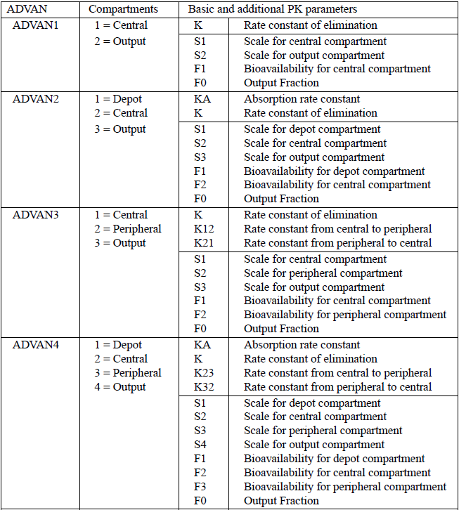
ADVAN | Compartments | Basic and additional PK parameters
ADVAN1 | 1 = Central, 2 = Output | K | Rate constant of elimination
ADVAN1 | 1 = Central, 2 = Output | S1 | Scale for central compartment
ADVAN1 | 1 = Central, 2 = Output | S2 | Scale for output compartment
ADVAN1 | 1 = Central, 2 = Output | F1 | Bioavailability for central compartment
ADVAN1 | 1 = Central, 2 = Output | F0 | Output Fraction
ADVAN2 | 1 = Depot, 2 = Central, 3 = Output | KA | Absorption rate constant
ADVAN2 | 1 = Depot, 2 = Central, 3 = Output | K | Rate constant of elimination
ADVAN2 | 1 = Depot, 2 = Central, 3 = Output | S1 | Scale for depot compartment
ADVAN2 | 1 = Depot, 2 = Central, 3 = Output | S2 | Scale for central compartment
ADVAN2 | 1 = Depot, 2 = Central, 3 = Output | S3 | Scale for output compartment
ADVAN2 | 1 = Depot, 2 = Central, 3 = Output | F1 | Bioavailability for depot compartment
ADVAN2 | 1 = Depot, 2 = Central, 3 = Output | F2 | Bioavailability for central compartment
ADVAN2 | 1 = Depot, 2 = Central, 3 = Output | F0 | Output Fraction
ADVAN3 | 1 = Depot, 2 = Peripheral, 3 = Output | K | Rate constant of elimination
ADVAN3 | 1 = Depot, 2 = Peripheral, 3 = Output | K12 | Rate constant from central to peripheral
ADVAN3 | 1 = Depot, 2 = Peripheral, 3 = Output | K21 | Rate constant from peripheral to central
ADVAN3 | 1 = Depot, 2 = Peripheral, 3 = Output | S1 | Scale for central compartment
ADVAN3 | 1 = Depot, 2 = Peripheral, 3 = Output | S2 | Scale for peripheral compartment
ADVAN3 | 1 = Depot, 2 = Peripheral, 3 = Output | S3 | Scale for output compartment
ADVAN3 | 1 = Depot, 2 = Peripheral, 3 = Output | F1 | Bioavailability for central compartment
ADVAN3 | 1 = Depot, 2 = Peripheral, 3 = Output | F2 | Bioavailability for peripheral compartment
ADVAN3 | 1 = Depot, 2 = Peripheral, 3 = Output | F0 | Output Fraction
ADVAN4 | 1 = Depot, 2= Central, 3 = Peripheral, 4 = Output | KA | Absorption rate constant
ADVAN4 | 2 = Depot, 2= Central, 3 = Peripheral, 4 = Output | K | Rate constant of elimination
ADVAN4 | 3 = Depot, 2= Central, 3 = Peripheral, 4 = Output | K23 | Rate constant from central to Peripheral
ADVAN4 | 4 = Depot, 2= Central, 3 = Peripheral, 4 = Output | K32 | Rate constant from peripheral to central
ADVAN4 | 5 = Depot, 2= Central, 3 = Peripheral, 4 = Output | S1 | Scale for depot compartment
ADVAN4 | 6 = Depot, 2= Central, 3 = Peripheral, 4 = Output | S2 | Scale for central compartment
ADVAN4 | 7 = Depot, 2= Central, 3 = Peripheral, 4 = Output | S3 | Scale for Peripheral compartment
ADVAN4 | 8 = Depot, 2= Central, 3 = Peripheral, 4 = Output | S4 | Scale for output compartment
ADVAN4 | 9 = Depot, 2= Central, 3 = Peripheral, 4 = Output | F1 | Bioavailability for depot compartment
ADVAN4 | 10 = Depot, 2= Central, 3 = Peripheral, 4 = Output | F2 | Bioavailability for central compartment
ADVAN4 | 11 = Depot, 2= Central, 3 = Peripheral, 4 = Output | F3 | Bioavailability for Peripheral compartment
ADVAN4 | 12 = Depot, 2= Central, 3 = Peripheral, 4 = Output | F0 | Output Fractlon

readxl::read_excel("data-raw/fig-tab.xlsx", sheet="50", range="B2:E36")

71
$$X_{i}$$
$$\frac{ⅆY}{ⅆX_{i}}$$
$$\frac{ⅆY}{ⅆ^{2}X_{i}}$$
$$x_{i}+1$$
i

Starting Value: 0.70
1 | 0.70 | -13.19 | 22.16
2 | 1.30 | 17.85 | 52.24
3 | 0.95 | -2.72 | 56.64
4 | 1.00 | 0.09 | 60.09
Starting Value: 1.60
1 | 1.60 | 25.80 | -7.68 | 4.96
2 | 4.96 | 16,956.16 | 25,498.56 | 4.30
3 | 4.30 | 5,419.61 | 10,714.92 | 3.79
4 | 3.79 | 1,696.52 | 4,601.51 | 3.42
5 | 3.42 | 507.53 | 2,070.60 | 3.18
6 | 3.18 | 135.68 | 1,036.75 | 3.04
7 | 3.04 | 26.45 | 649.51 | 3.00
8 | 3.00 | 2.08 | 548.97 | 3.00
9 | 3.00 | 0.02 | 540.07 | 3.00
10 | 3.00 | 0.00 | 540.00 | 3.00
11 | 3.00 | 0.00 | 540.00 | 3.00

readxl::read_excel("data-raw/fig-tab.xlsx", sheet="71", range="B2:F20")

112
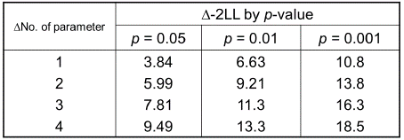
ㅿNo. of parameter | ㅿ-2LL by p-value
 | p = 0.05 | p = 0.01 | p = 0.001
1 | 3.84 | 6.63 | 10.8
2 | 5.99 | 9.21 | 13.8
3 | 7.81 | 11.3 | 16.3
4 | 9.49 | 13.3 | 18.5

readxl::read_excel("data-raw/fig-tab.xlsx", sheet="112", range="B2:E7")

